Bug Reports
Device: Pixel 3a API 30 OS: Android 11.0 Google Play

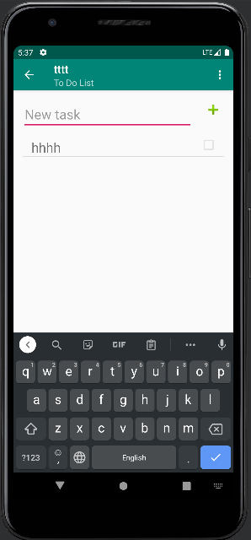
ID | BC-48 | ID | BC-49
Summary | При нажатии на кнопку "CANCEL" отменяется создание списка и отображается сообщение "Operacion cancelada", а должно "Operation cancel". | Summary | При создании новой задачи не предусмотрена возможность отмены создания задачи (отсутствует кнопка "CANCEL").
Precondition | 1. На главном экране нажать на плавающую кнопку действия FAB для добавления нового списка. 2. При появлении всплывающего текстового окна нажать на кнопку "CANCEL". | Precondition | 1. В выбранном списке нажать на плавающую кнопку действия FAB для добавления новой задачи.
Test Data |  | Test Data
STR |  | STR
ER | При нажатии на кнопку "CANCEL" отменяется создание списка и отображается сообщение "Operation cancel". | ER | При нажатии на кнопку "CANCEL" отменяется создание списка и отображается сообщение "Operation cancel".
AR | При нажатии на кнопку "CANCEL" отменяется создание списка и отображается сообщение "Operacion cancelada". | AR | При нажатии на кнопку "CANCEL" отменяется создание списка и отображается сообщение "Operacion cancelada".
Severity | Trivial | Severity | Major
Priority | Low | Priority | High
Enviroment | Device: Pixel 3a API 30 OS: Android 11.0 Google Play | Enviroment | Device: Pixel 3a API 30 OS: Android 11.0 Google Play
Attachment |  | Attachment

ID | BC-10 | ID | BC-50
Summary | При сортировке списков по выполнению не учитывается процент выполненния задач в каждом из списков. | Summary | При удалении задачи из списка не появляется кнопка "UNDO" для ее быстрого восстановления.
Precondition | 1. Создать несколько списков. 2. В некоторых списках создать по несколько задач. 3. Пометить некоторые задачи, как выполненные. | Precondition | 1. Создать список. 2. Создать задачу в текущем списке.
Test Data |  | Test Data
STR | 1. Отсортировать задачи по выполнимости, нажав на кнопку "By not done". | STR | 1. Смахнуть вправо для удаления задачи.
ER | При нажатии на кнопку "By not done" списки задач сортируются по проценту выполнимости снизу вверх. | ER | При удалении задачи из списка появляется кнопка "UNDO" с помощью которой можно восстановить только что удаленное задание из текущего списка.
AR | При нажатии на кнопку "By not done" списки задач некорректно сортируются по проценту выполнимости снизу вверх. | AR | При удалении задачи из списка не появляется кнопка "UNDO" с помощью которой можно восстановить только что удаленное задание из текущего списка.
Severity | Major | Severity | Major
Priority | High | Priority | Medium
Enviroment | Device: Pixel 3a API 30 OS: Android 11.0 Google Play | Enviroment | Device: Pixel 3a API 30 OS: Android 11.0 Google Play
Attachment |  | Attachment
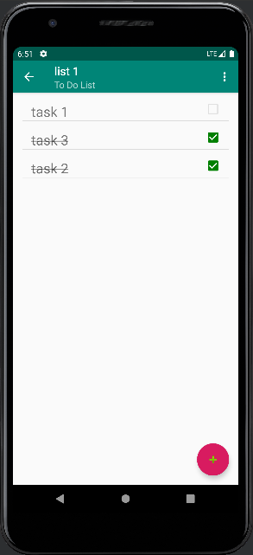
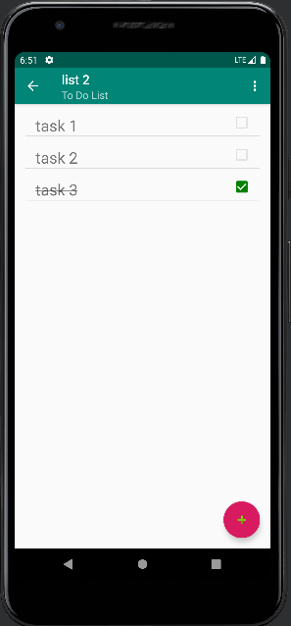
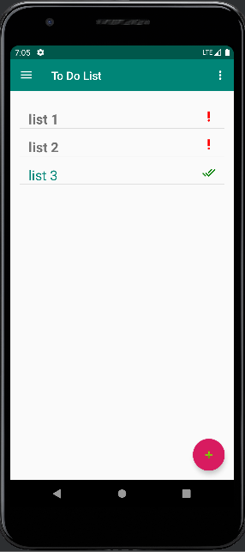

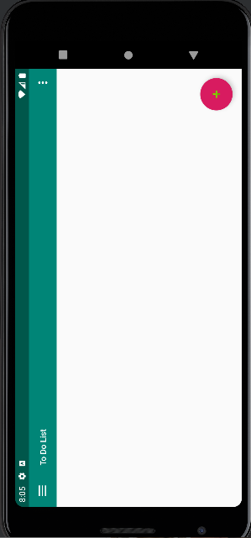
ID | BC-53 | ID | BC-23
Summary | При удалении всех списков не появляется кнопка "UNDO" для их быстрого восстановления. | Summary | При смене ориентации (запустить в портрете, перевернуть на 180 градусов) приложение принимает альбомную ориентацию, а должно портретную.
Precondition | 1. Создать несколько списков. | Precondition | 1. Запустить приложение в портретной ориентации.
Test Data |  | Test Data
STR | 1. Нажать на кнопку "Remove all". | STR | 1. Повернуть телефон на 180 градусов.
ER | При удалении всех списков появляется кнопка "UNDO" с помощью которой можно восстановить только что удаленные списки. | ER | При смене ориентации (запустить в портрете, перевернуть на 180 градусов) приложение принимает портретную ориентацию.
AR | При удалении всех списков не появляется кнопка "UNDO" с помощью которой можно восстановить только что удаленные списки. | AR | При смене ориентации (запустить в портрете, перевернуть на 180 градусов) приложение принимает альбомную ориентацию.
Severity | Major | Severity | Major
Priority | Medium | Priority | Medium
Enviroment | Device: Pixel 3a API 30 OS: Android 11.0 Google Play | Enviroment | Device: Pixel 3a API 30 OS: Android 11.0 Google Play
Attachment |  | Attachment

